Sheet1
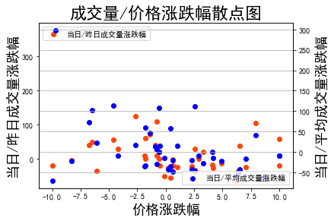
当日/昨日成交量涨跌幅 | 0 | 60.675931775 | 39.466614245 | 54.176846457 | 27.746457413 | 19.985687023 | -51.570638992 | -33.90943799 | 18.957699236 | -35.64826902 | 109.08795846 | -23.432163924 | -4.3081601622 | -26.705508475 | 9.1125885244 | 0.52321345784 | 103.162472 | 48.203398625 | -35.778993435 | -17.826842482 | -20.848364224 | 40.730263503 | -25.915723645 | 375.2688172 | -55.511269929 | -25.41527055 | -20.391257248 | 0.42423757304 | -30.041447473 | 8.2431354677 | 27.793274038 | -14.187463965 | -32.672649614 | -3.4998930786 | 123.7553553 | -27.152383468 | 70.607694748 | -20.625265618 | -64.371047084 | 38.414576876 | 58.512587365 | -59.327910959 | -20.492579728
当日/平均成交量涨跌幅 | 0 | 60.675931775 | 71.92939941 | 113.81100276 | 112.63536991 | 108.22500787 | -14.567794431 | -42.337350014 | -27.572872446 | -51.91885038 | 6.0372249587 | -19.252763443 | -21.47157608 | -41.476379938 | -34.1937894 | -32.306347451 | 40.362217 | 103.19717109 | 23.419416033 | 0.18277738545 | -20.710939058 | 12.69514356 | -16.989631382 | 297.45834087 | 57.325137433 | 14.710216541 | -9.1943965312 | -8.4975688817 | -35.791360328 | -29.630060048 | -9.1748987279 | -21.829319799 | -47.008260483 | -48.123944054 | 17.741985269 | -14.660368498 | 46.191316504 | 14.608184589 | -59.32267804 | -42.827001701 | -8.3927855397 | -62.665006656 | -69.866308027
价格涨跌幅 | -0.58 | -1.77 | -6.76 | -4.61 | 2.56 | -0.61 | -0.13 | 2.28 | 3.28 | 6.39 | -0.8 | 2.29 | -8.29 | 0.19 | -1.87 | -1.76 | 7.92 | -6.47 | -6.09 | 4.07 | 0.65 | -0.93 | 7.04 | -9.71 | 0.41 | 1.04 | 10.01 | 2.88 | 0.43 | -0.81 | -4.22 | 4.91 | 2.58 | 0.63 | -2.69 | 4.14 | -1.36 | -0.5 | 6.24 | 6.53 | 10.01 | 8.56 | -9.99

